Aristas
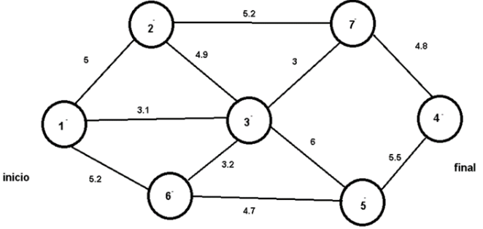
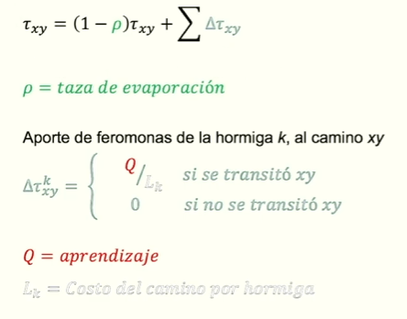
 | ARISTAS
 | Nodo A | Nodo B | Distancia | Visibilidad (n) | t |  |  |  | Camino | Tau_inicial | DeltaTau_hormiga1 | DeltaTau_hormiga2 | Tau_nuevo
 | 1 | 2 | 5 | 1/5 | 0.1 |  |  |  | 1-2 | 0.099 | 0 | 0 | 0.09900
 | 1 | 3 | 3.1 | 1/3,1 | 0.1 |  |  |  | 1-3 | 0.099 | 0.06849 | 0.06061 | 0.22810
 | 1 | 6 | 5.2 | 1/5,2 | 0.1 |  |  |  | 1-6 | 0.099 | 0 | 0 | 0.09900
 | 2 | 3 | 4.9 | 1/5,2 | 0.1 |  |  |  | 2-3 | 0.099 | 0 | 0 | 0.09900
 | 2 | 7 | 5.2 | 1/4,9 | 0.1 |  |  |  | 2-7 | 0.099 | 0 | 0 | 0.09900
 | 3 | 7 | 3 | 1/3,2 | 0.1 |  |  |  | 3-7 | 0.099 | 0 | 0.06061 | 0.15961
 | 3 | 5 | 6 | 1/4,7 | 0.1 |  |  |  | 3-5 | 0.099 | 0 | 0.06061 | 0.15961
 | 3 | 6 | 3.2 | 1/3 | 0.1 |  |  |  | 3-6 | 0.099 | 0 | 0 | 0.09900
 | 6 | 5 | 4.7 | 1/6 | 0.1 |  |  |  | 5-6 | 0.099 | 0.06849 | 0 | 0.16749
 | 7 | 4 | 4.8 | 1/5,5 | 0.1 |  |  |  | 4-7 | 0.099 | 0.06849 | 0.06061 | 0.22810
 | 5 | 4 | 5.5 | 1/4,8 | 0.1 |  |  |  | 4-5 | 0.099 | 0 | 0 | 0.09900

 |  |  |  |  | RECORRIDO
 |  |  |  |  | Hormiga | Recorrido | Costo_total
 |  |  |  |  | Probabilística 1 | 1 → 3 → 5 → 4 | 14.6
 |  |  |  |  | Probabilística 2 | 1 → 3 → 7 → 4 | 10.9

Nodo_actual | Siguiente_nodo | Distancia | Atractividad | Probabilidad | Aleatorio_r |  | Nodo_actual | Siguiente_nodo | Distancia | Atractividad | Probabilidad | Aleatorio_r
1 | 3 | 3.1 | 0.1041 | 0.5748 | 0.6394 |  | 1 | 3 | 3.1 | 0.10406 | 0.57478 | 0.32383
3 | 5 | 6 | 0.0416 | 0.1497 | 0.0250 |  | 3 | 7 | 3 | 0.11111 | 0.39940 | 0.15085
5 | 4 | 5.5 | 0.0370 | 1 | 0.2750 |  | 7 | 4 | 4.8 | 0.04340 | 0.53994 | 0.65093

